使用说明
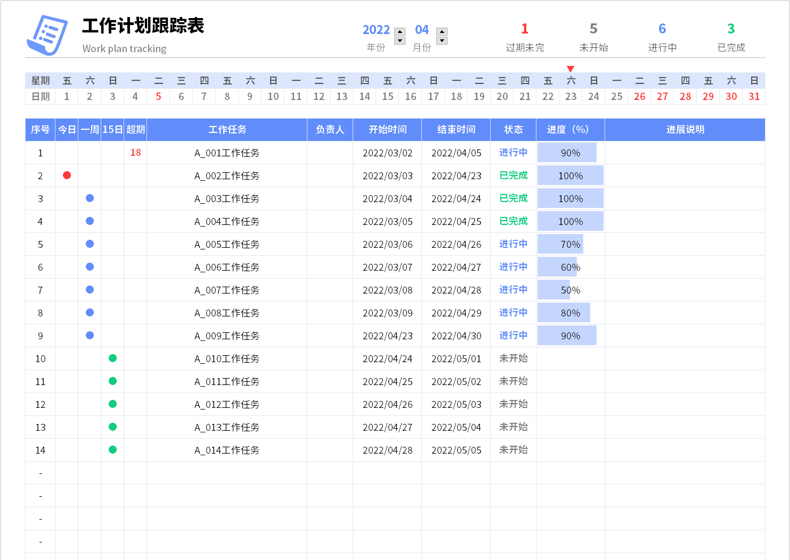
表格模板使用说明
（本页为说明页，用户使用模板时可删除本页内容）

01
基础操作指南

· 如何撤销工作表保护？
1、选中对应工作表。
2、点击：「审阅---撤销工作表」保护。

· 如何增加行数？
1、选中最后一行，鼠标放在选中区域右下角。
2、当鼠标箭头变成黑色十字形时，点击鼠标左键下拉即可。

·工作计划跟踪表说明
1、序号自动计算
2、状态下拉选择，颜色自动
3、进度格式自动
4、各状态数据自动统计
5、可通过改变年月查询具体日期任务数据，日期为红色表示当天有未完成任务
6、今日处有●表示该任务今日截止，一周处有●表示该任务一周内截止，15日处有●表示该任务15日内截止，超期处有数字表示该任务超期未完成天数
7、红色箭头指示日期表示当天日期

